圖表索引
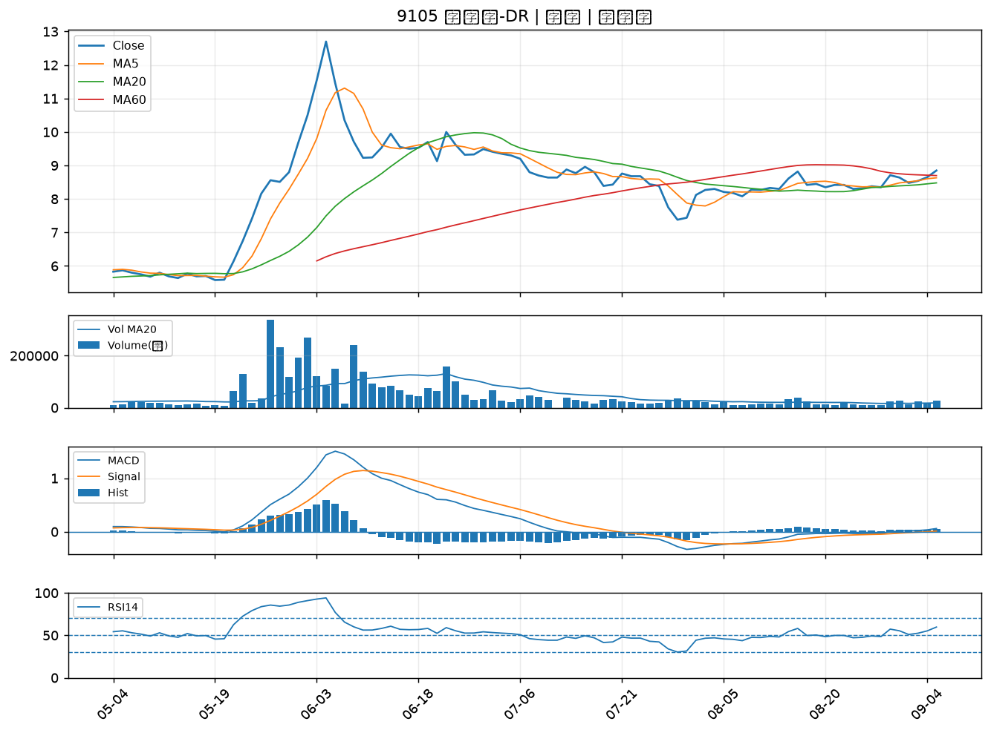
股票代號 | 股票名稱 | 市場 | 買進觀察分級 | 主力突破分數 | 圖表路徑
6672 | 騰輝電子-KY | 上市 | A級 | 5 | output/charts/20260907/6672_騰輝電子-KY.png
2330 | 台積電 | 上市 | A級 | 5 | output/charts/20260907/2330_台積電.png
6907 | 雅特力-KY | 上櫃 | A級 | 4 | output/charts/20260907/6907_雅特力-KY.png
2436 | 偉詮電 | 上市 | A級 | 4 | output/charts/20260907/2436_偉詮電.png
6426 | 統新 | 上市 | A級 | 4 | output/charts/20260907/6426_統新.png
2254 | 巨鎧精密-創 | 上市 | A級 | 4 | output/charts/20260907/2254_巨鎧精密-創.png
6133 | 金橋 | 上市 | A級 | 4 | output/charts/20260907/6133_金橋.png
2454 | 聯發科 | 上市 | A級 | 3 | output/charts/20260907/2454_聯發科.png
5443 | 均豪 | 上櫃 | A級 | 3 | output/charts/20260907/5443_均豪.png
2855 | 統一證 | 上市 | A級 | 3 | output/charts/20260907/2855_統一證.png
8064 | 東捷 | 上櫃 | B級 | 6 | output/charts/20260907/8064_東捷.png
2303 | 聯電 | 上市 | B級 | 5 | output/charts/20260907/2303_聯電.png
3624 | 光頡 | 上櫃 | B級 | 4 | output/charts/20260907/3624_光頡.png
2305 | 全友 | 上市 | B級 | 4 | output/charts/20260907/2305_全友.png
8240 | 華宏 | 上櫃 | B級 | 4 | output/charts/20260907/8240_華宏.png
5243 | 乙盛-KY | 上市 | B級 | 4 | output/charts/20260907/5243_乙盛-KY.png
2409 | 友達 | 上市 | B級 | 3 | output/charts/20260907/2409_友達.png
2492 | 華新科 | 上市 | B級 | 3 | output/charts/20260907/2492_華新科.png
8021 | 尖點 | 上市 | B級 | 3 | output/charts/20260907/8021_尖點.png
8040 | 九暘 | 上櫃 | B級 | 3 | output/charts/20260907/8040_九暘.png
3021 | 鴻名 | 上市 | B級 | 3 | output/charts/20260907/3021_鴻名.png
3094 | 聯傑 | 上市 | B級 | 3 | output/charts/20260907/3094_聯傑.png
5876 | 上海商銀 | 上市 | B級 | 3 | output/charts/20260907/5876_上海商銀.png
4526 | 東台 | 上市 | B級 | 3 | output/charts/20260907/4526_東台.png
1569 | 濱川 | 上櫃 | B級 | 3 | output/charts/20260907/1569_濱川.png
3221 | 台嘉碩 | 上櫃 | B級 | 2 | output/charts/20260907/3221_台嘉碩.png
6179 | 亞通 | 上櫃 | B級 | 2 | output/charts/20260907/6179_亞通.png
2838 | 聯邦銀 | 上市 | B級 | 2 | output/charts/20260907/2838_聯邦銀.png
2353 | 宏碁 | 上市 | B級 | 2 | output/charts/20260907/2353_宏碁.png
9105 | 泰金寶-DR | 上市 | B級 | 2 | output/charts/20260907/9105_泰金寶-DR.png

6672 騰輝電子-KY｜A級
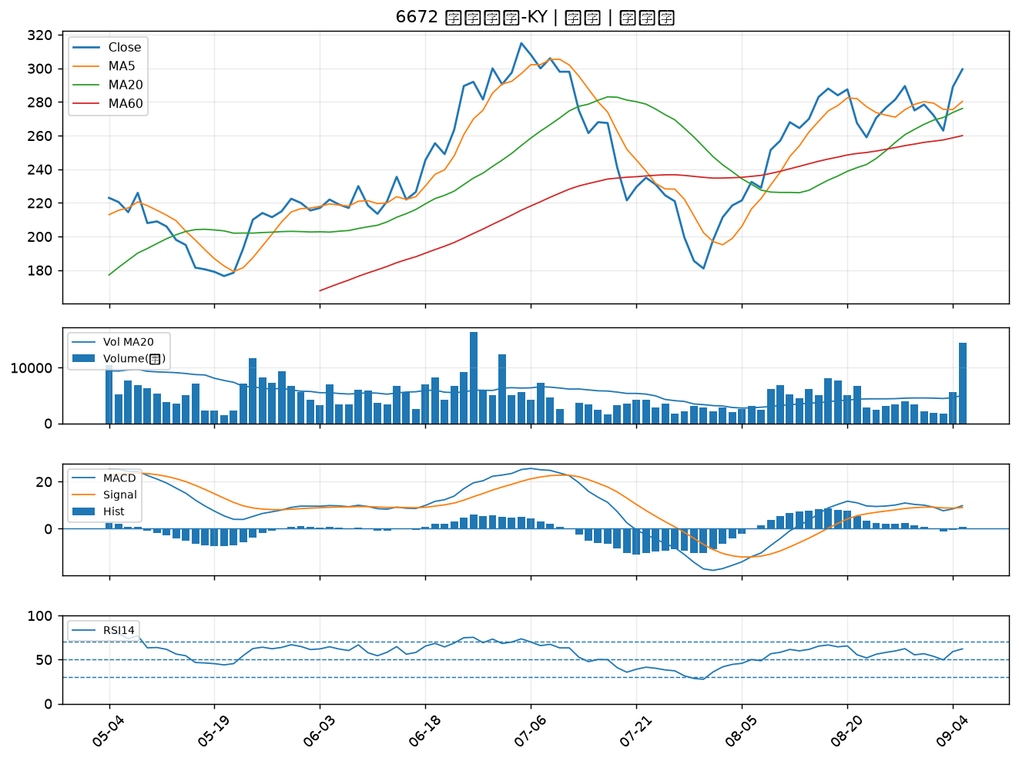

2330 台積電｜A級
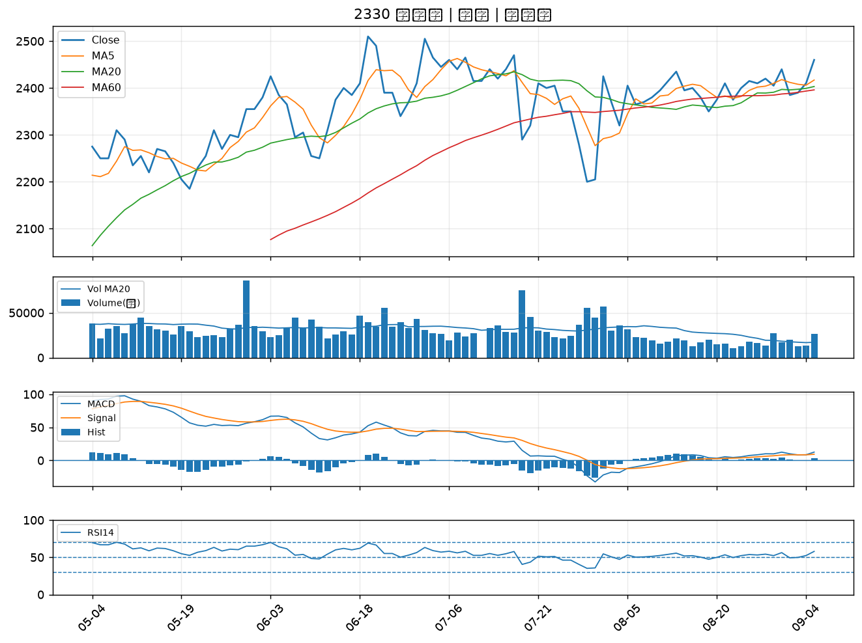

6907 雅特力-KY｜A級
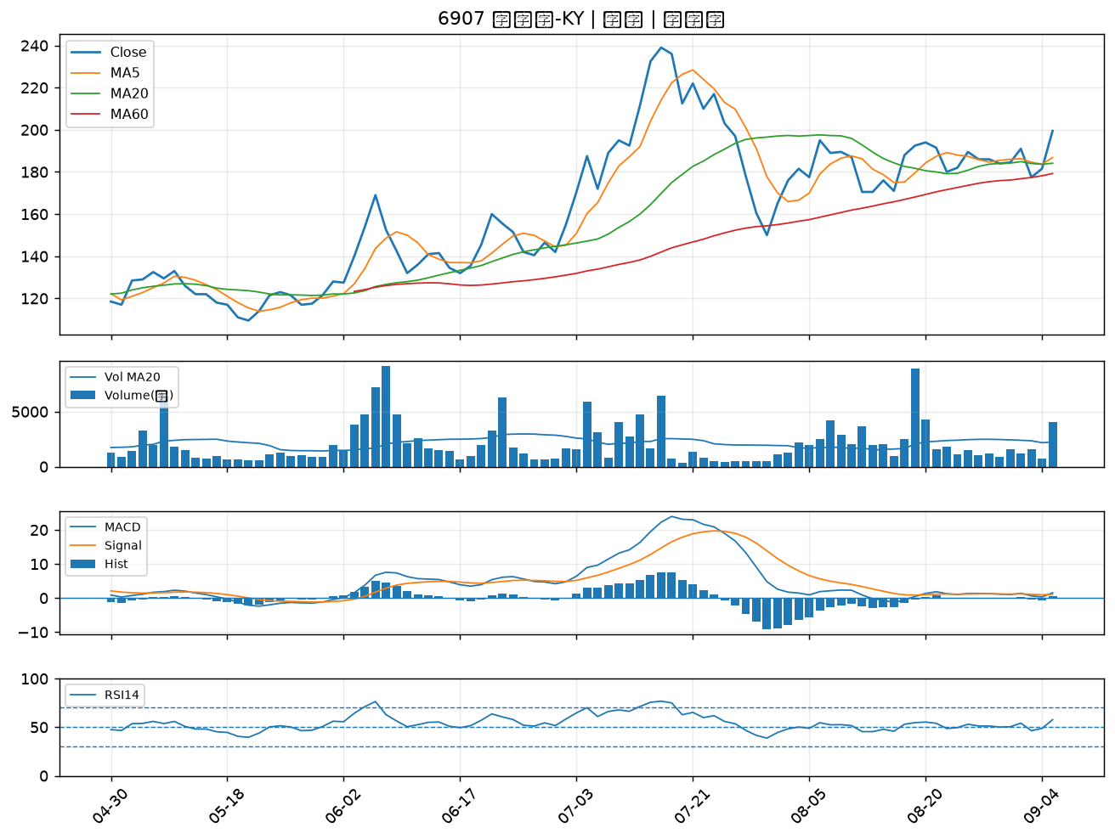

2436 偉詮電｜A級
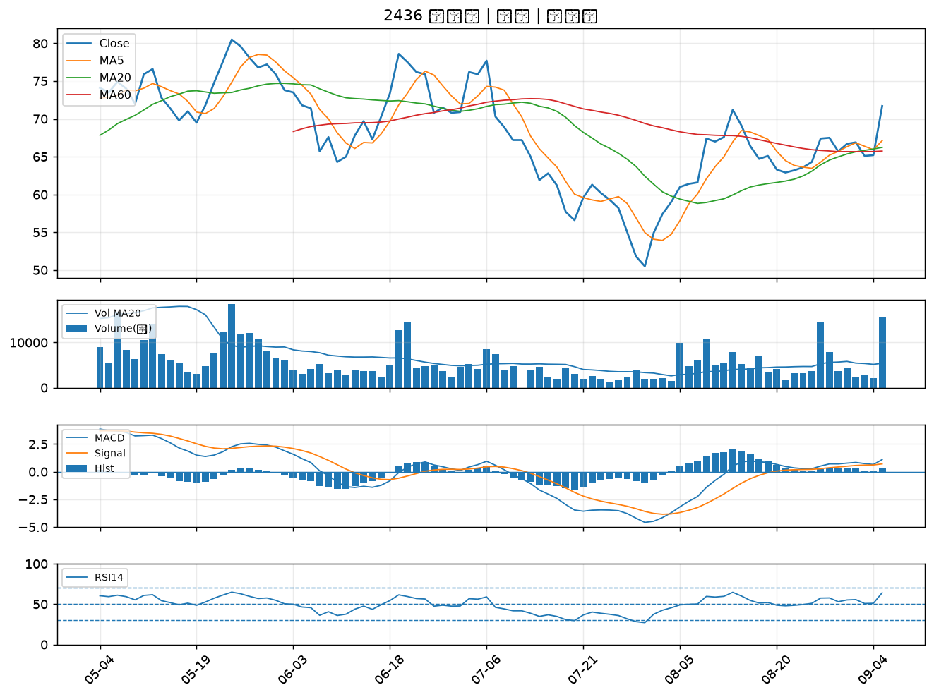

6426 統新｜A級
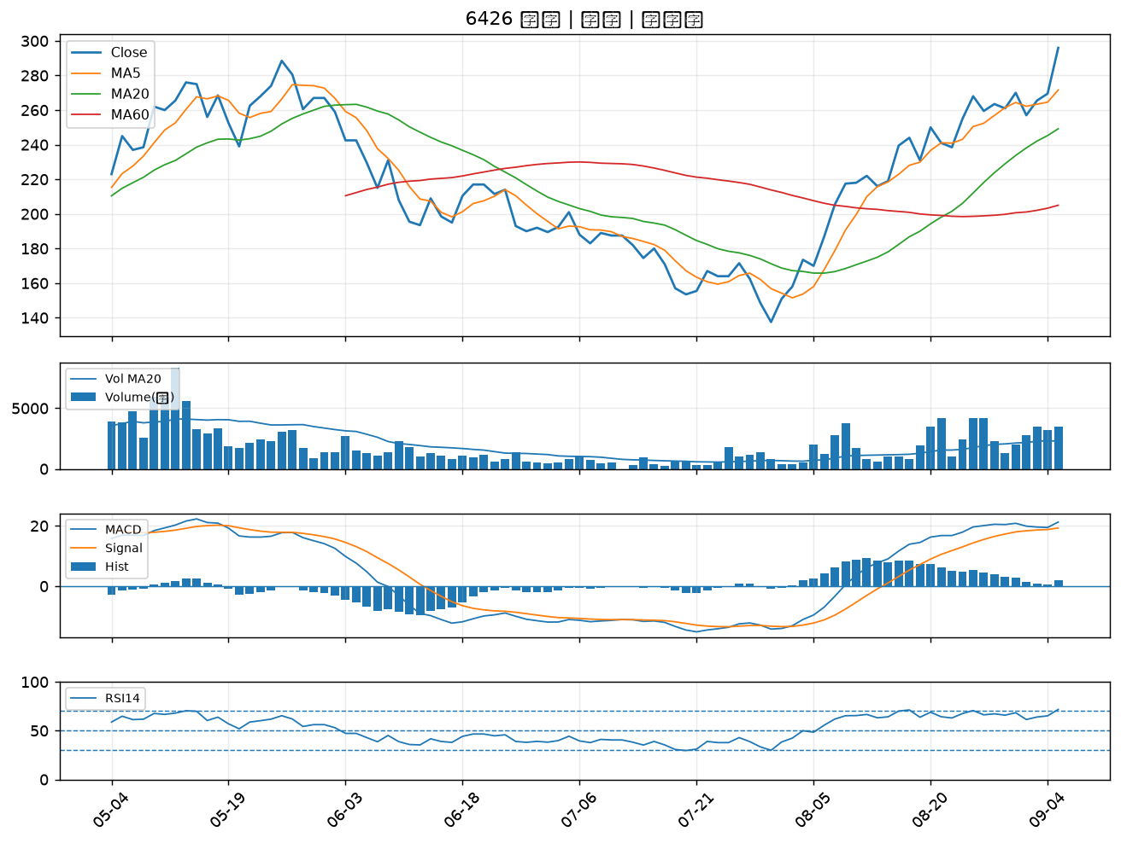

2254 巨鎧精密-創｜A級
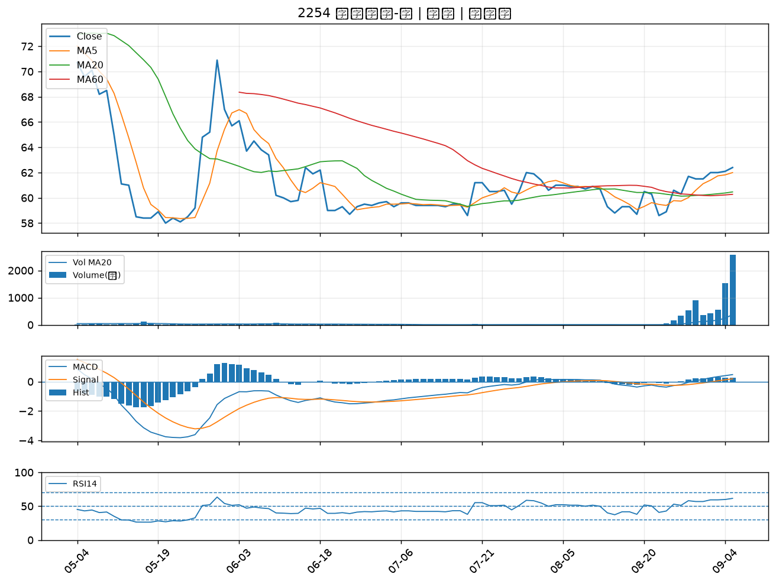

6133 金橋｜A級
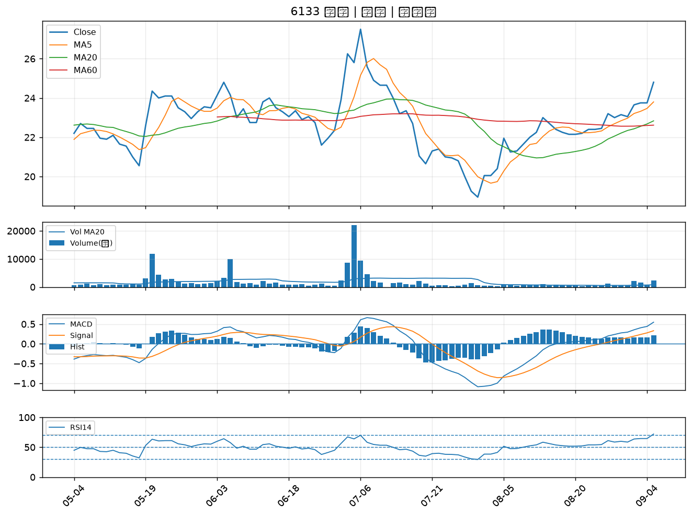

2454 聯發科｜A級
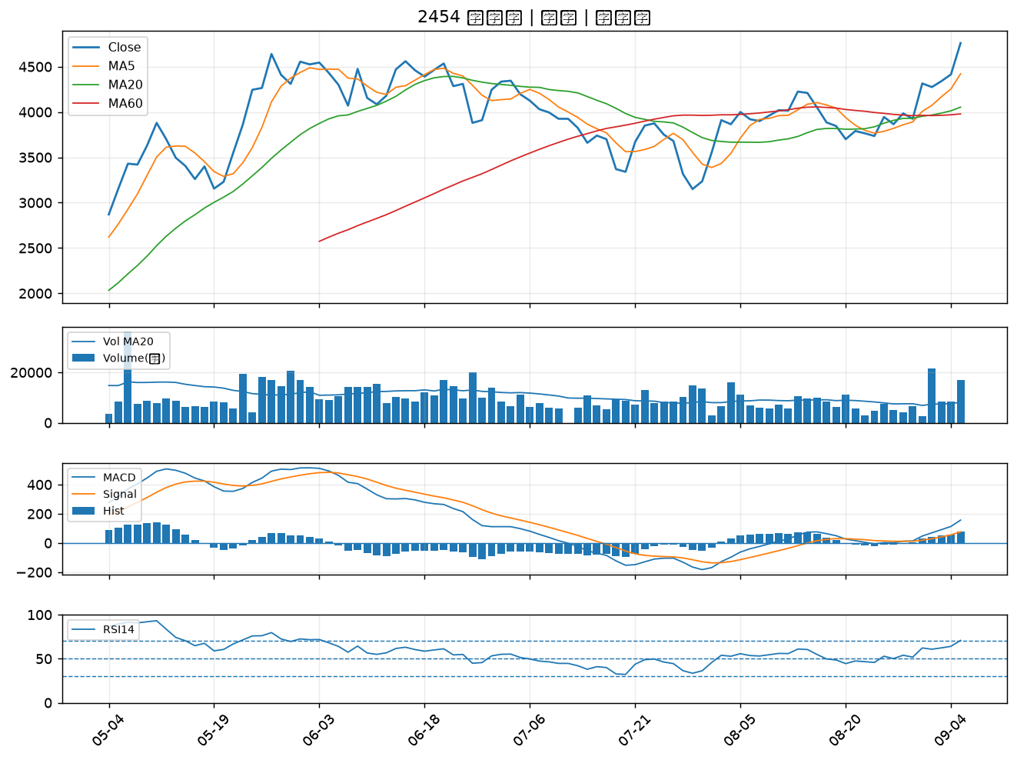

5443 均豪｜A級
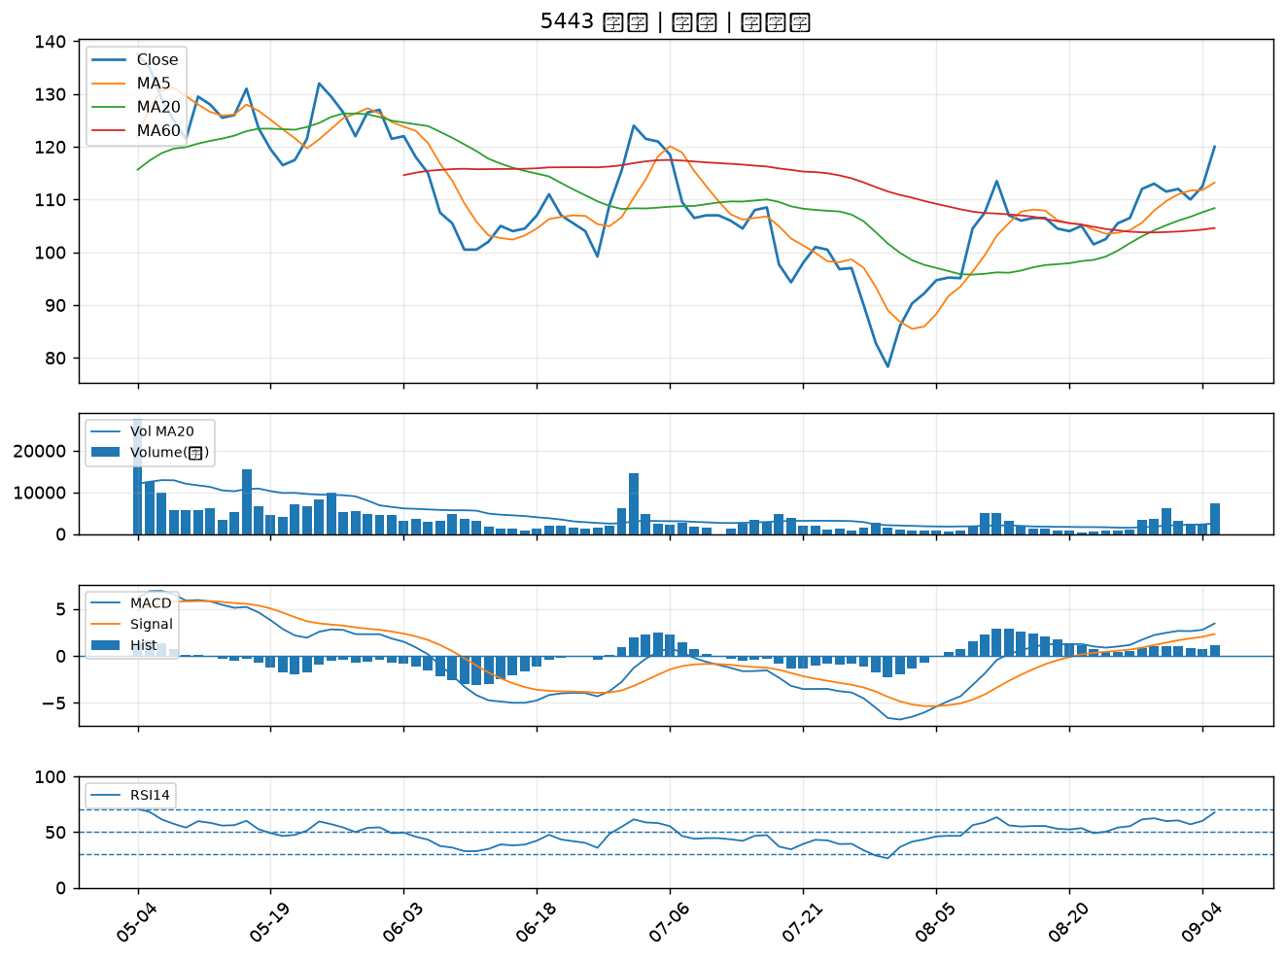

2855 統一證｜A級
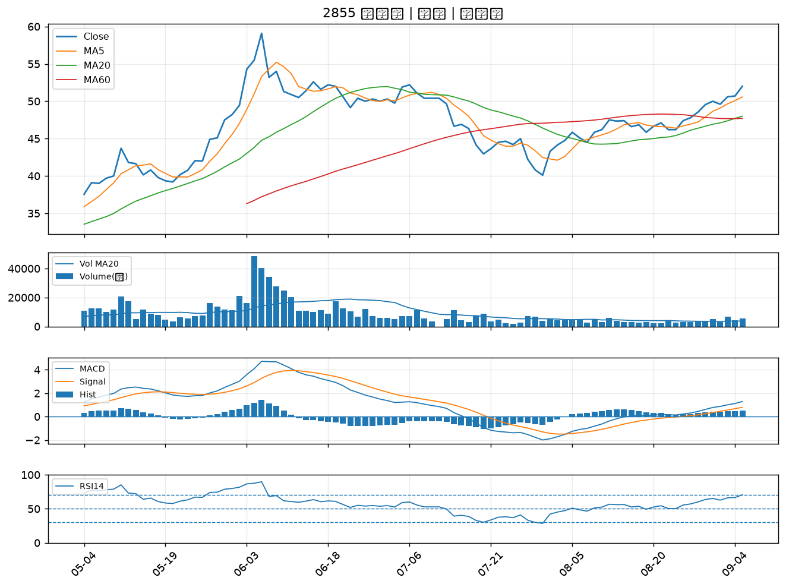

8064 東捷｜B級
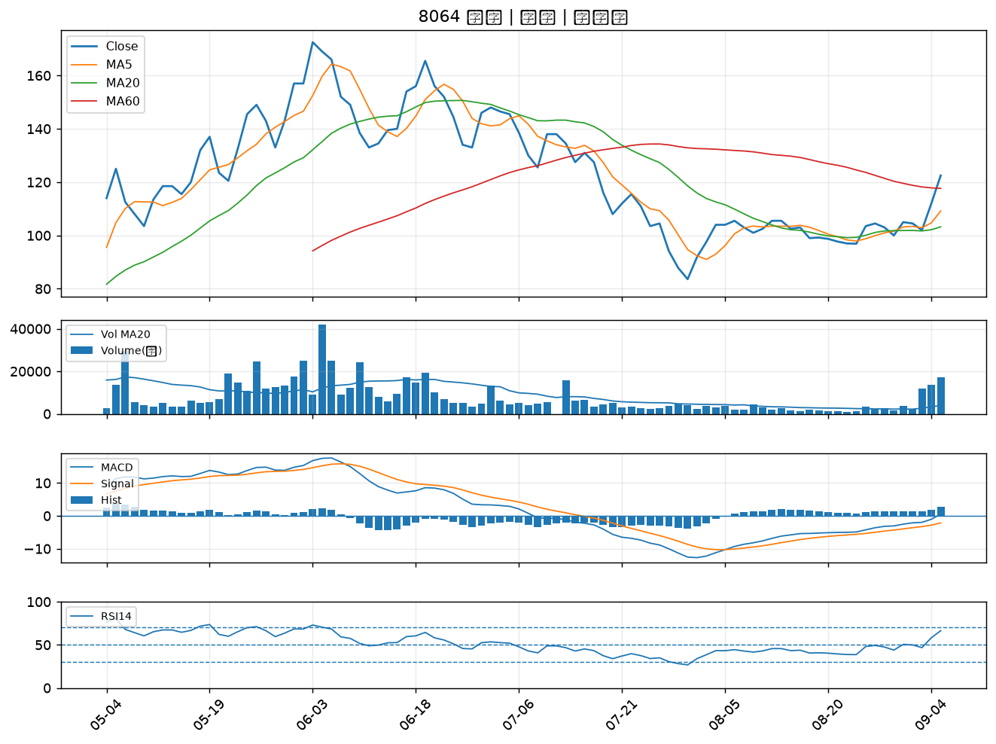

2303 聯電｜B級
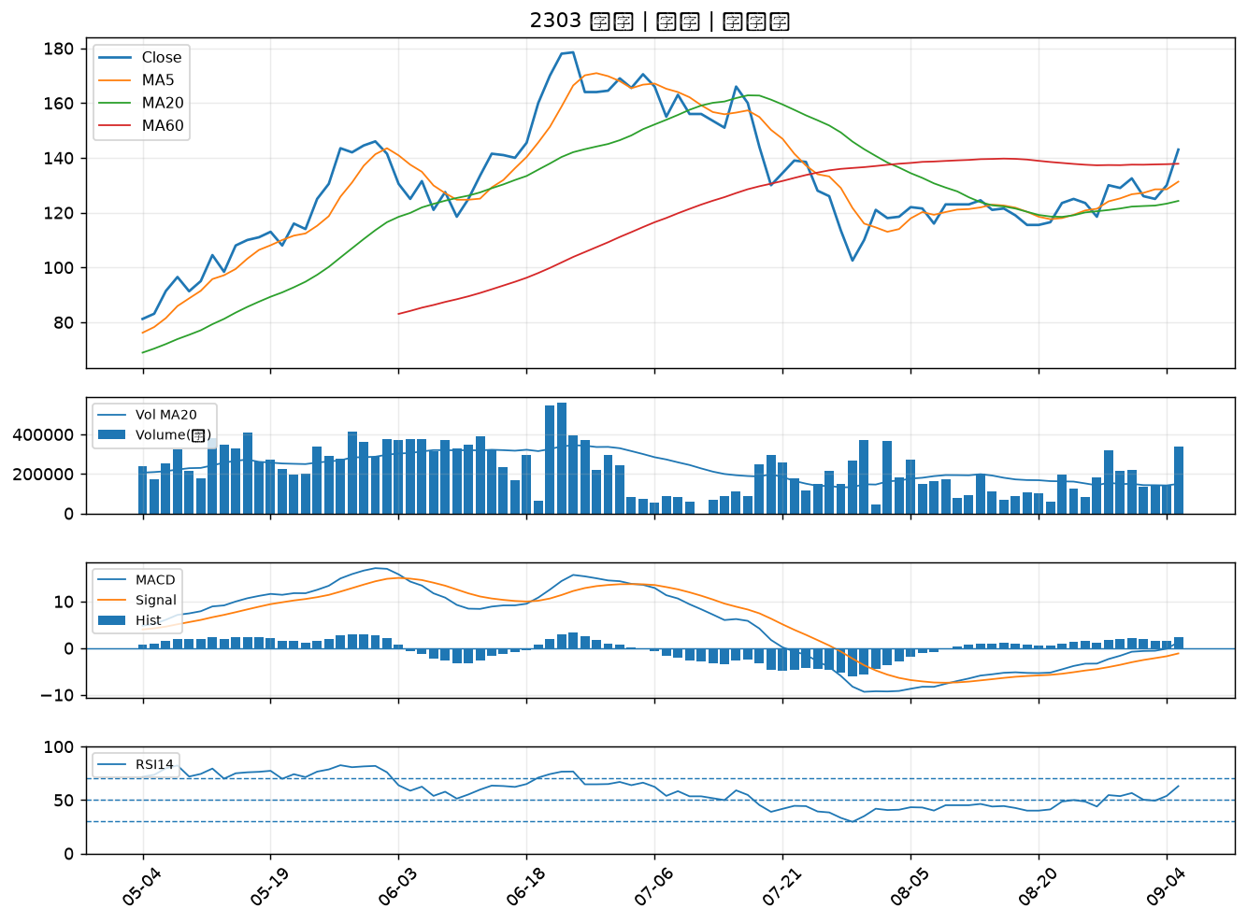

3624 光頡｜B級
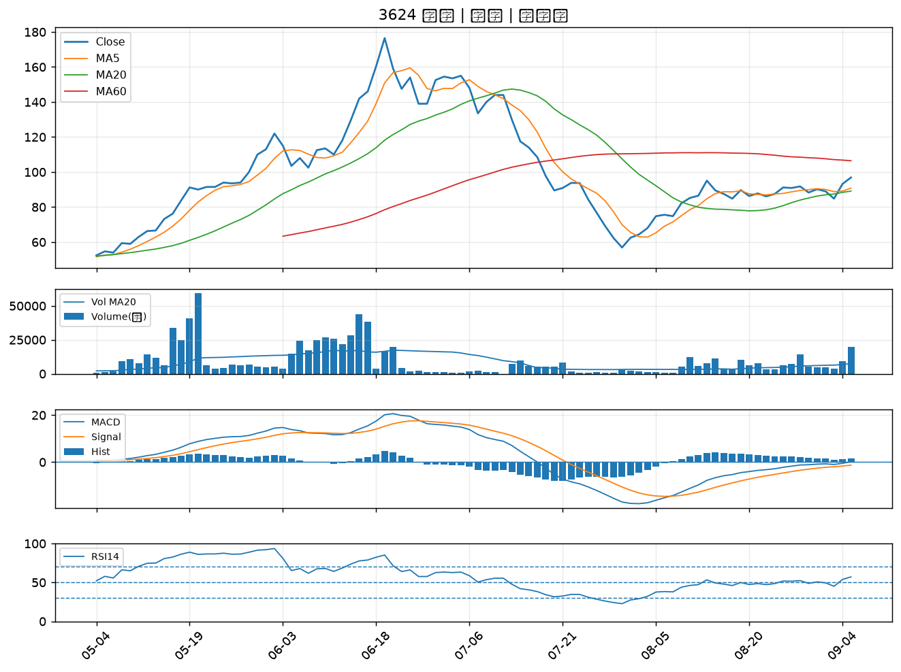

2305 全友｜B級
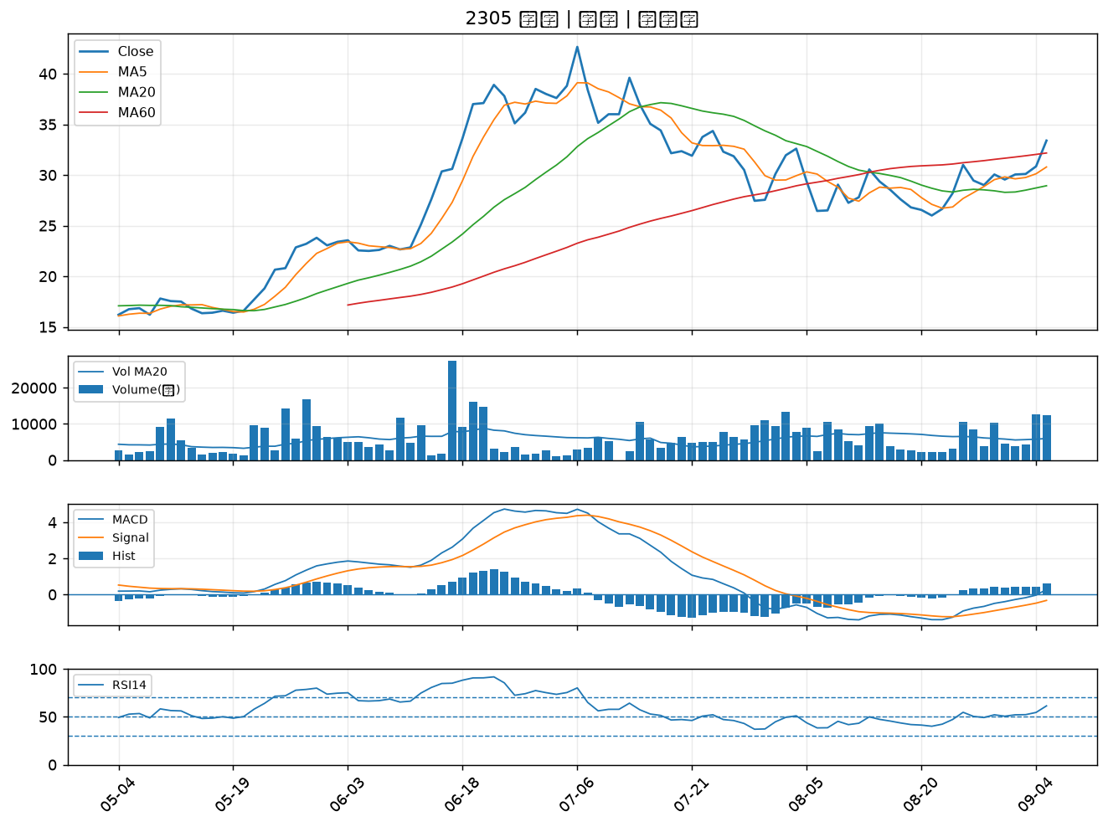

8240 華宏｜B級
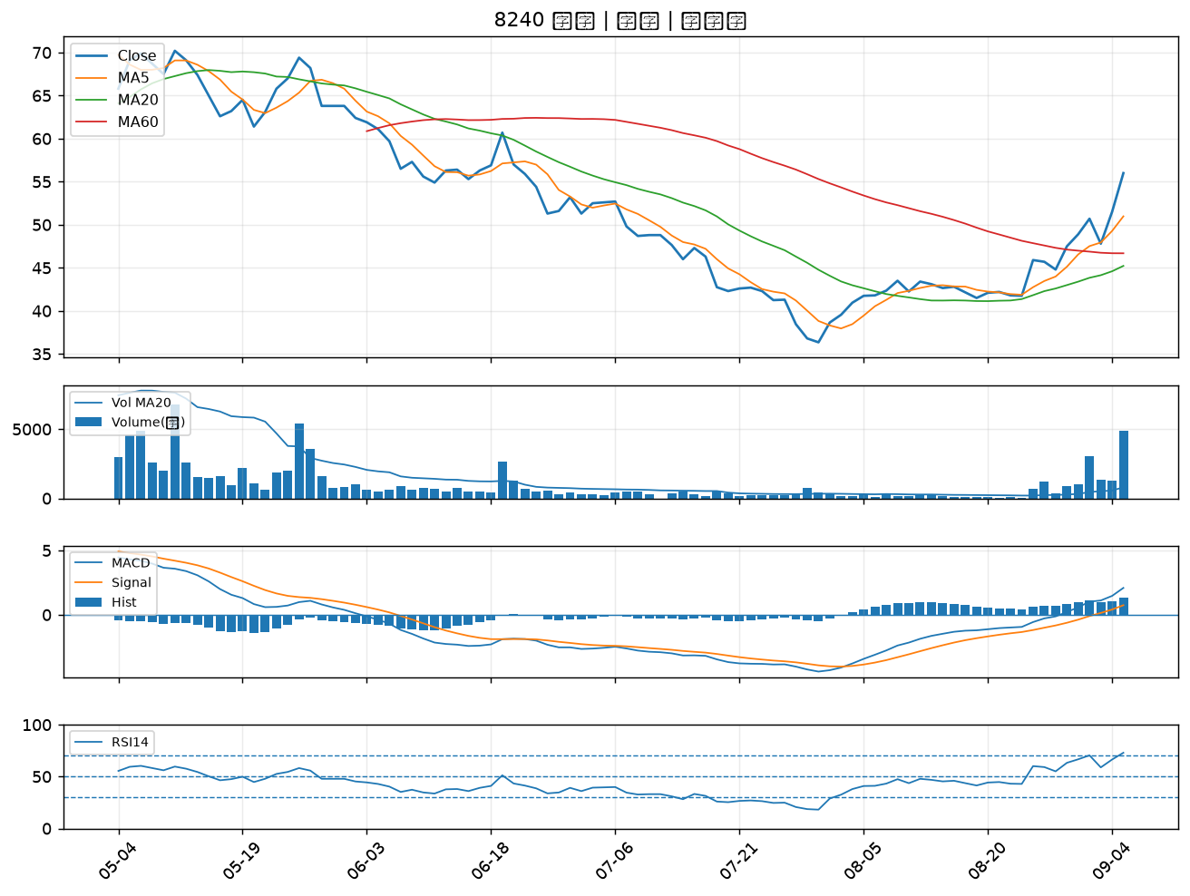

5243 乙盛-KY｜B級
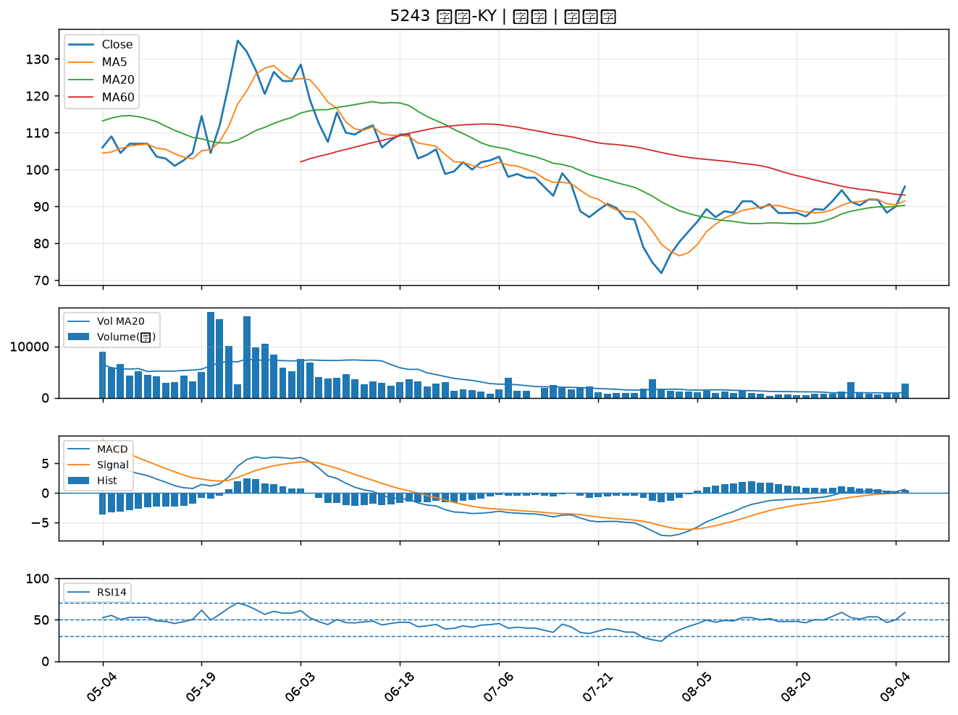

2409 友達｜B級
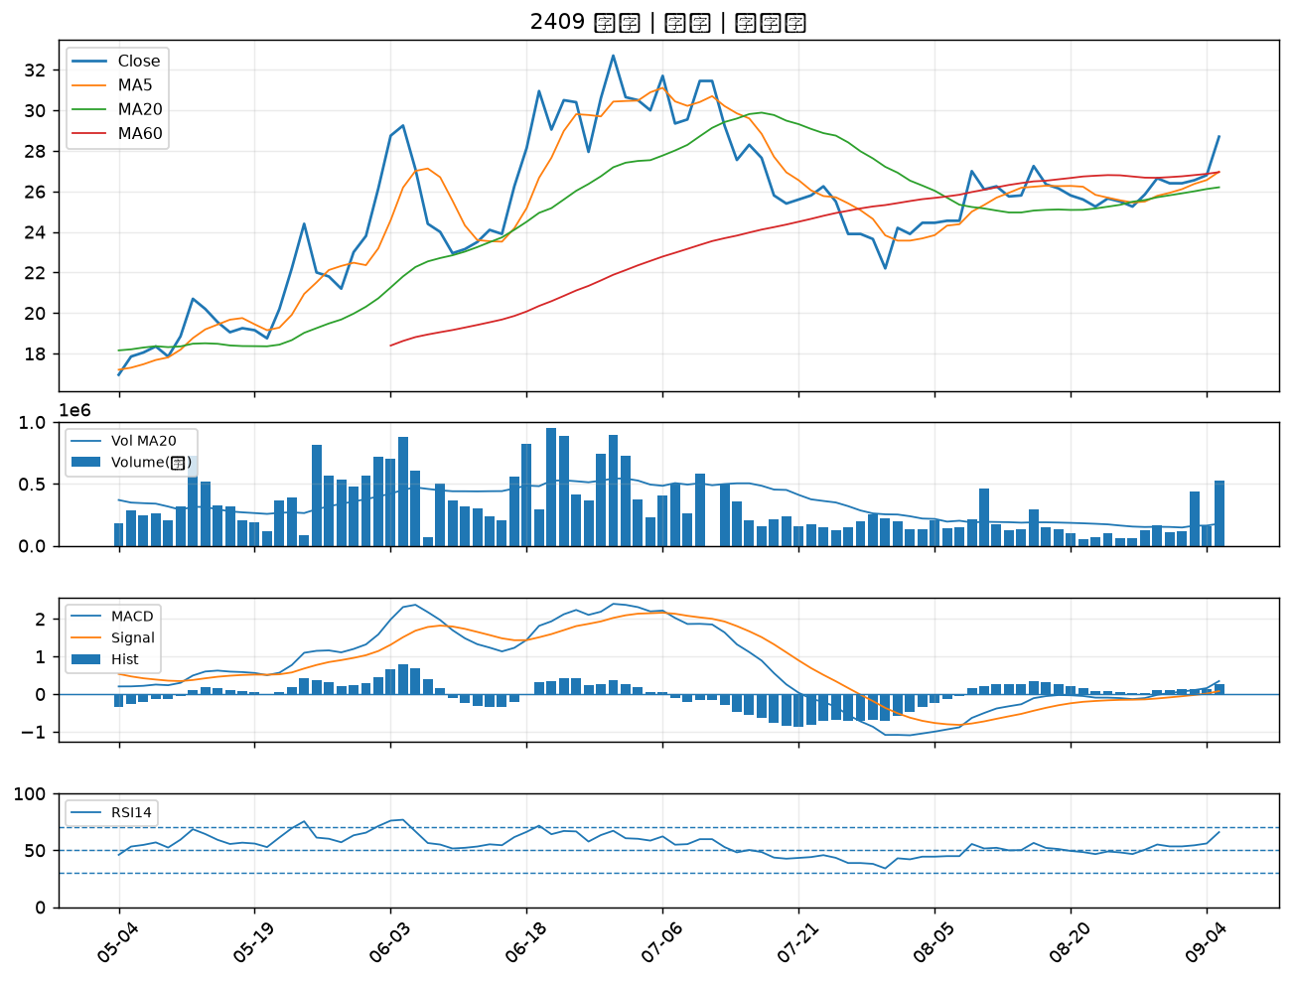

2492 華新科｜B級
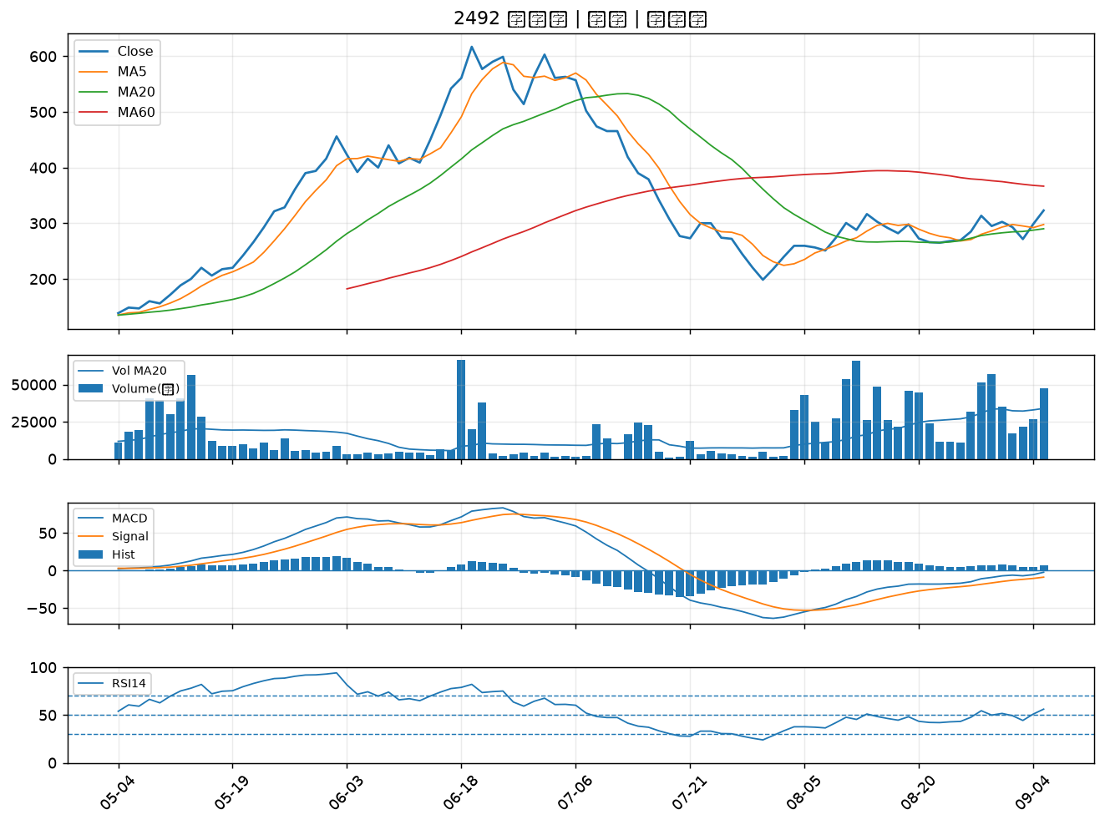

8021 尖點｜B級
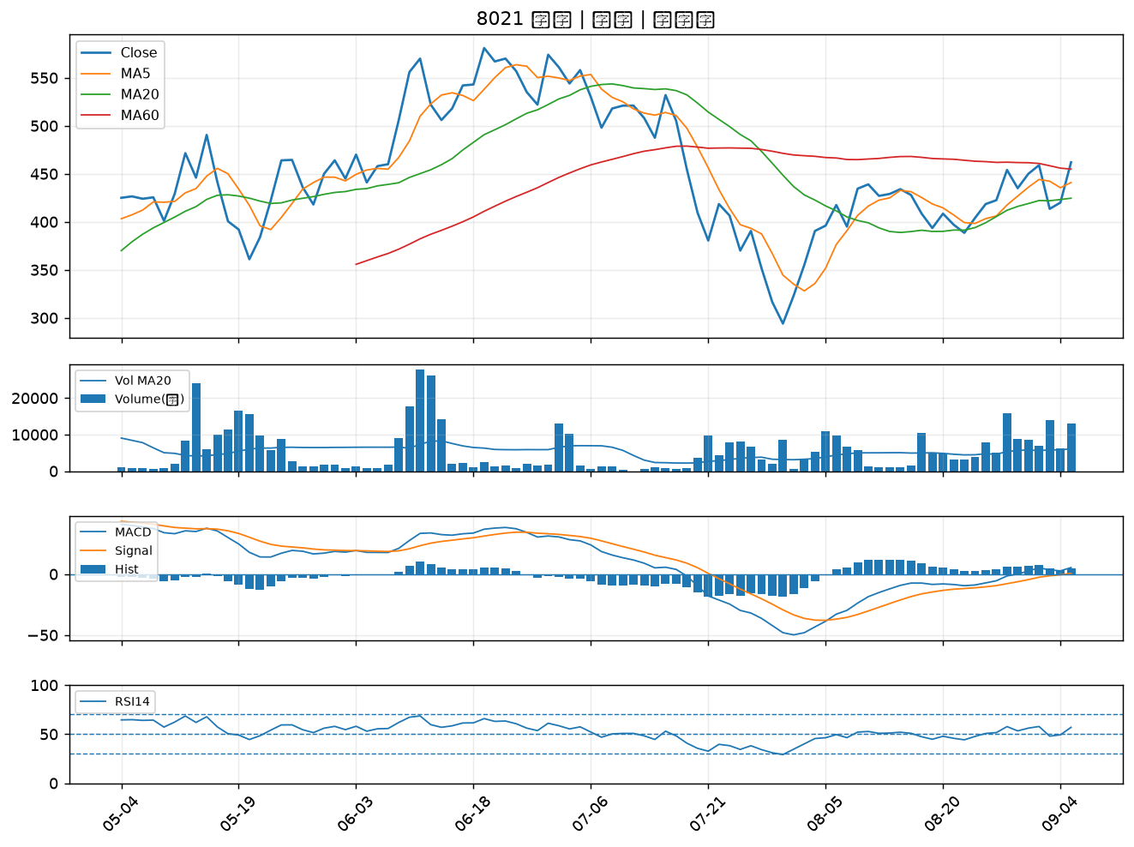

8040 九暘｜B級
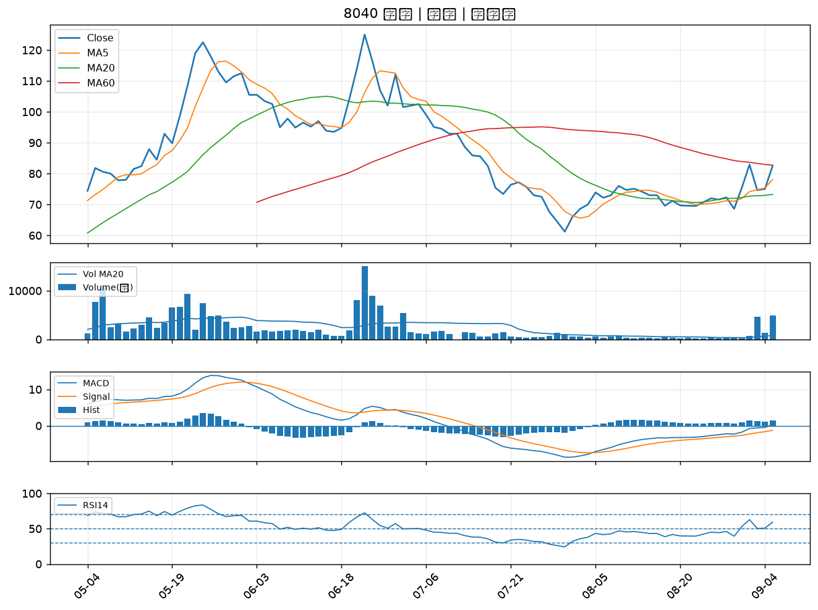

3021 鴻名｜B級
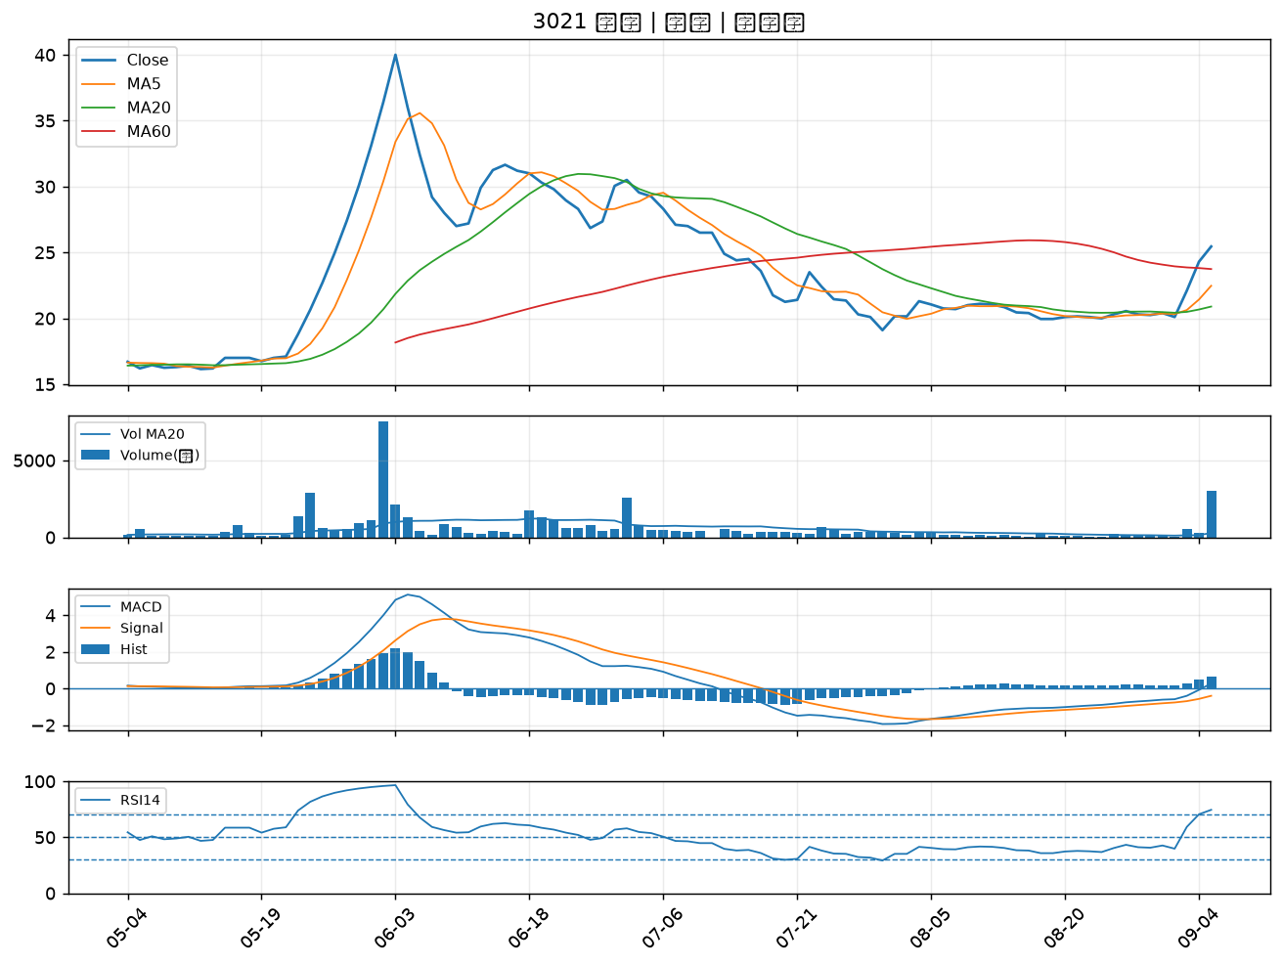

3094 聯傑｜B級
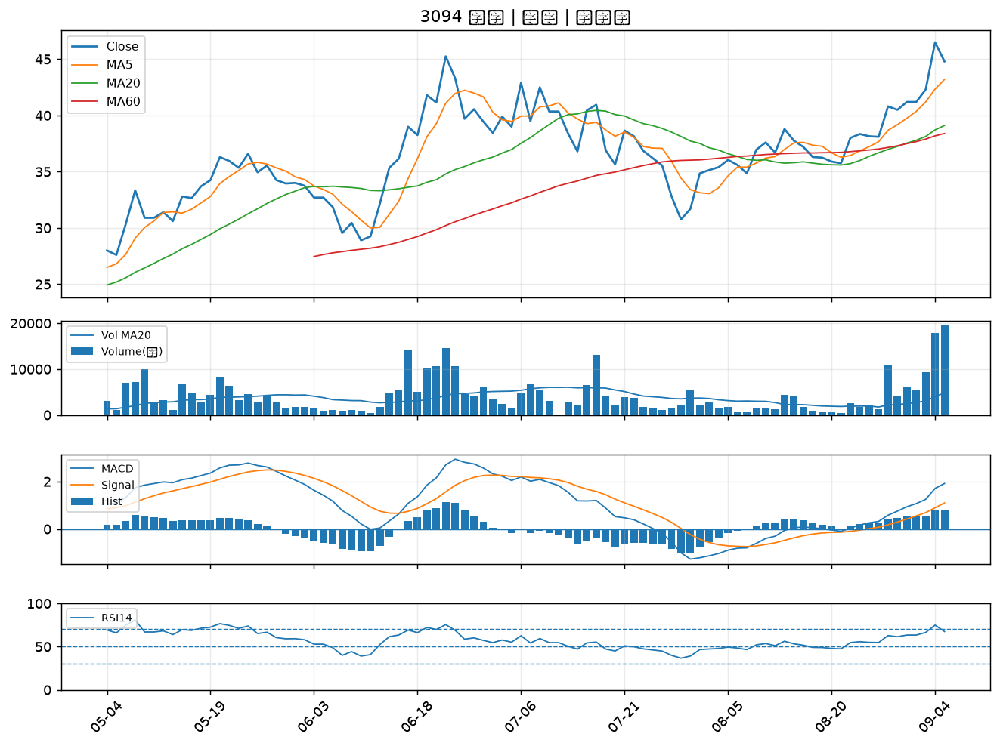

5876 上海商銀｜B級
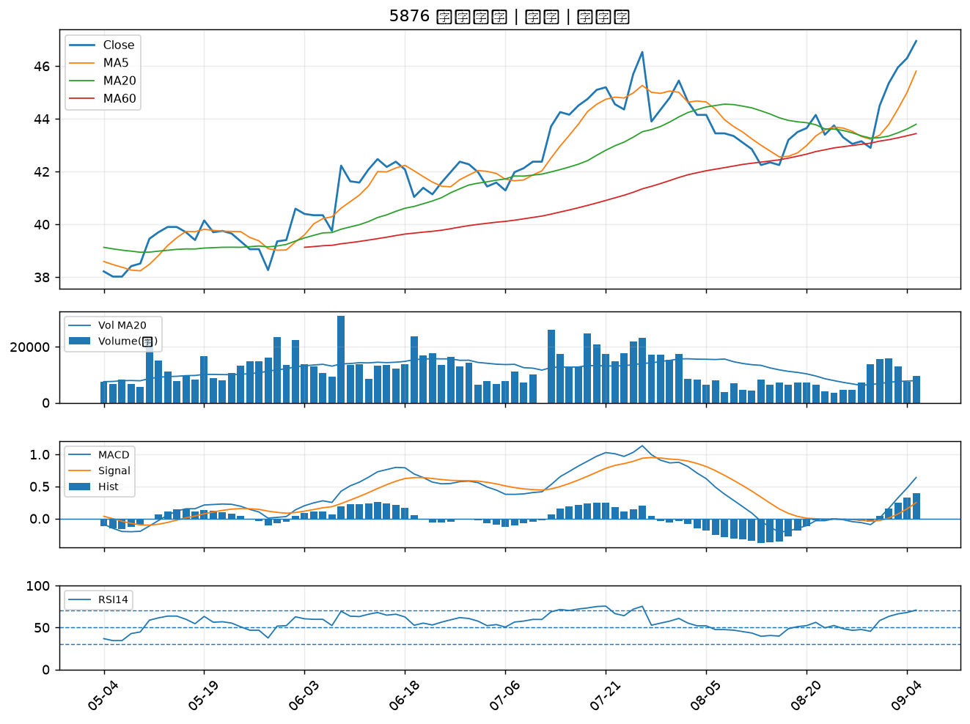

4526 東台｜B級
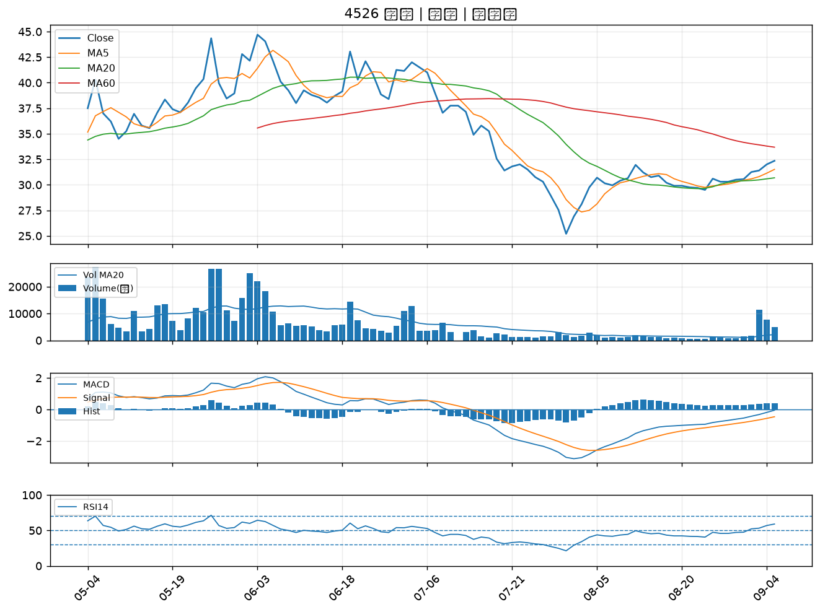

1569 濱川｜B級
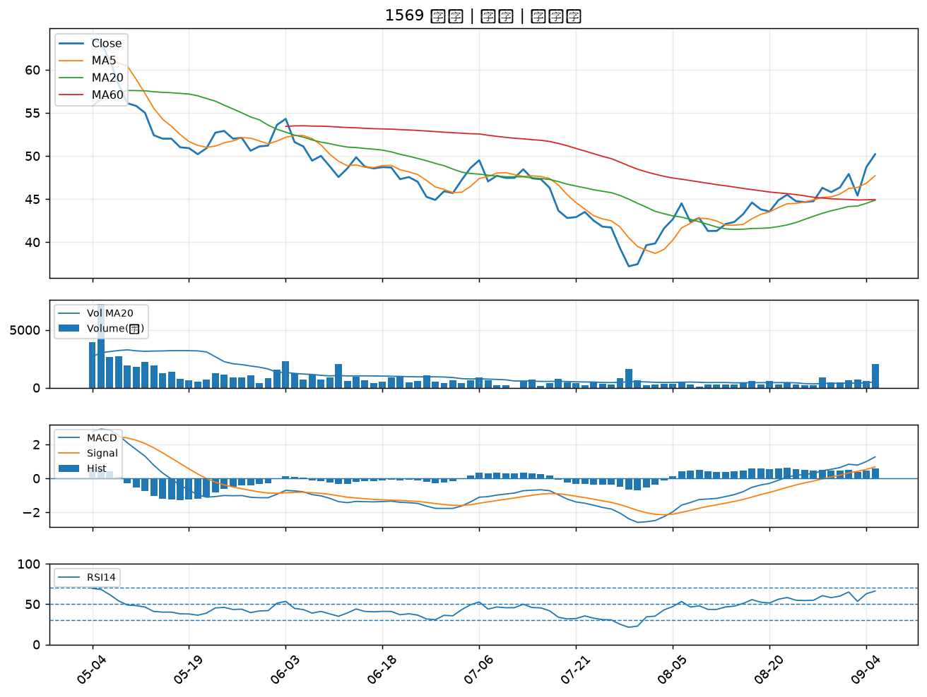

3221 台嘉碩｜B級
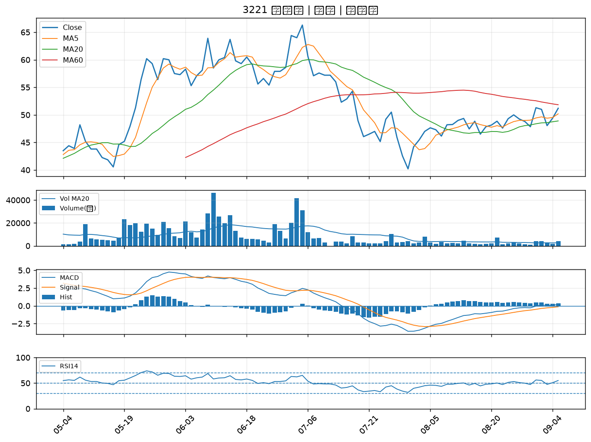

6179 亞通｜B級
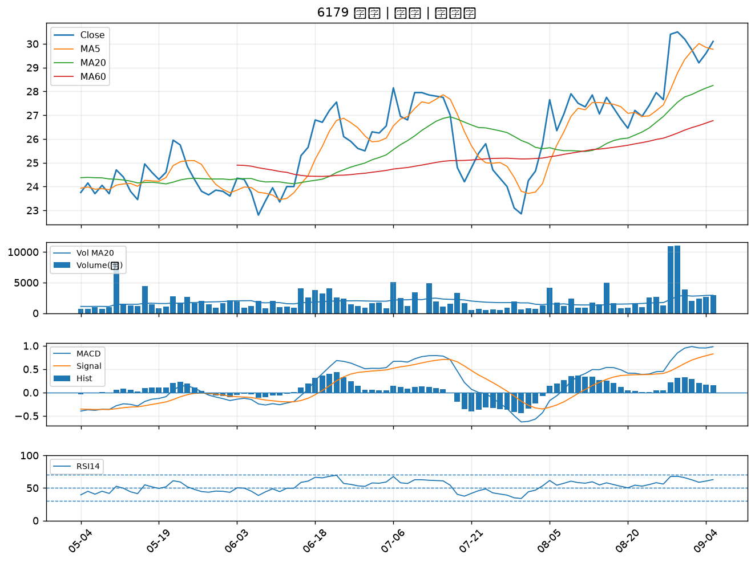

2838 聯邦銀｜B級
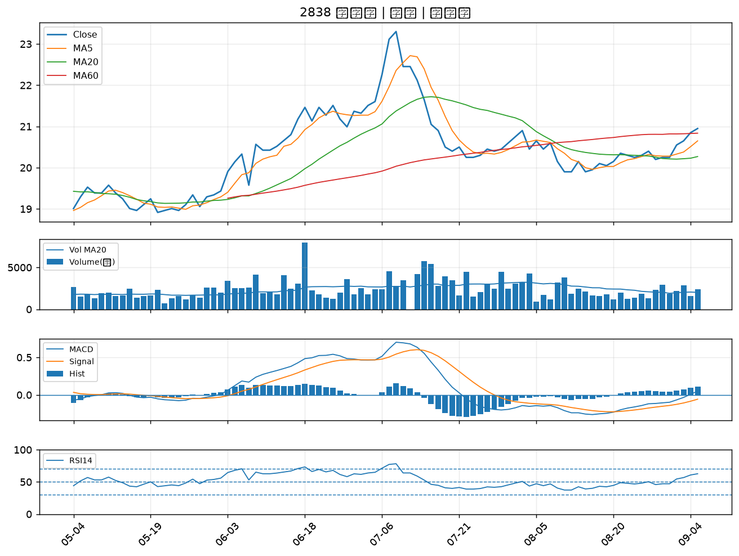

2353 宏碁｜B級
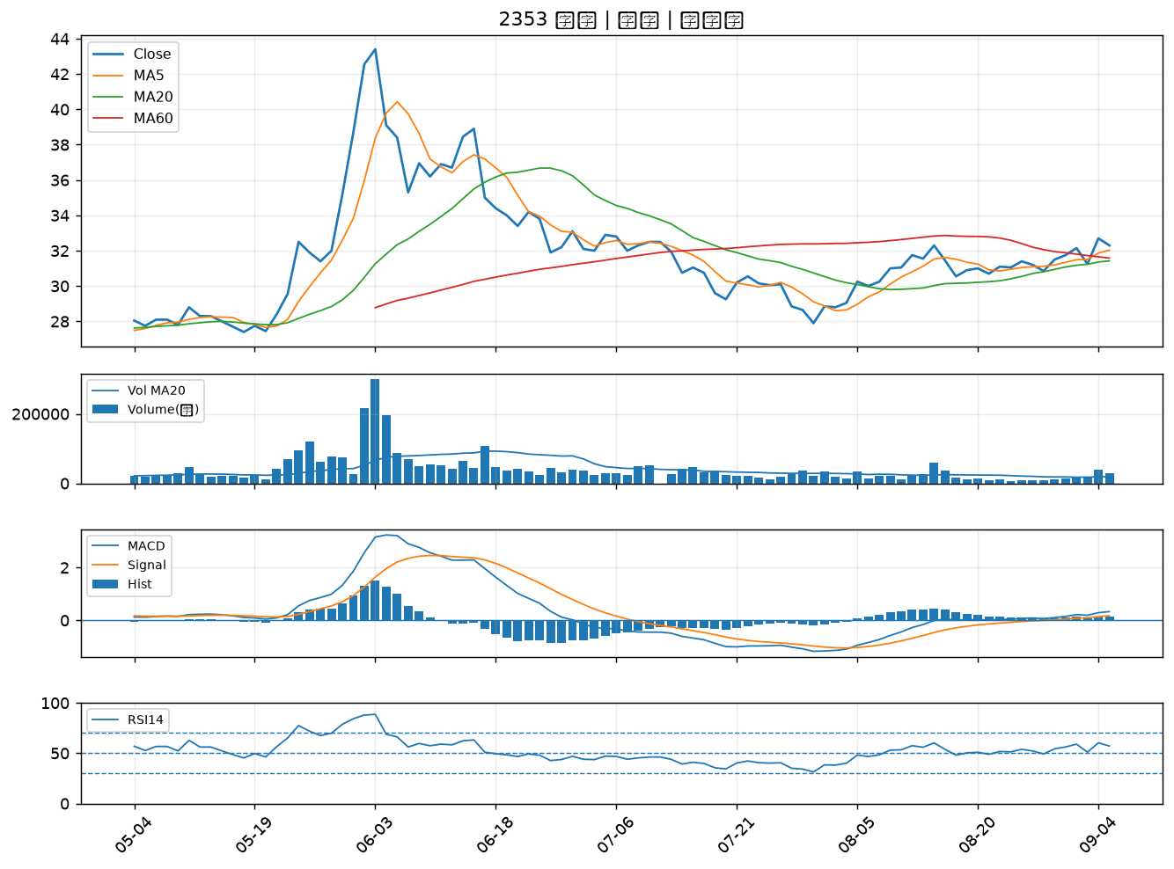

9105 泰金寶-DR｜B級

